Sheet1
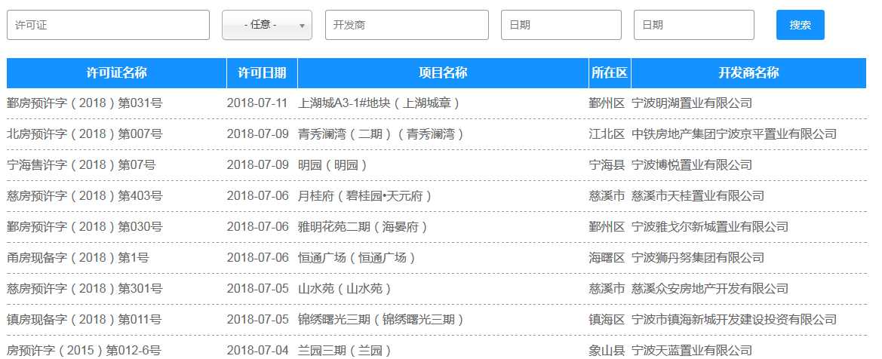
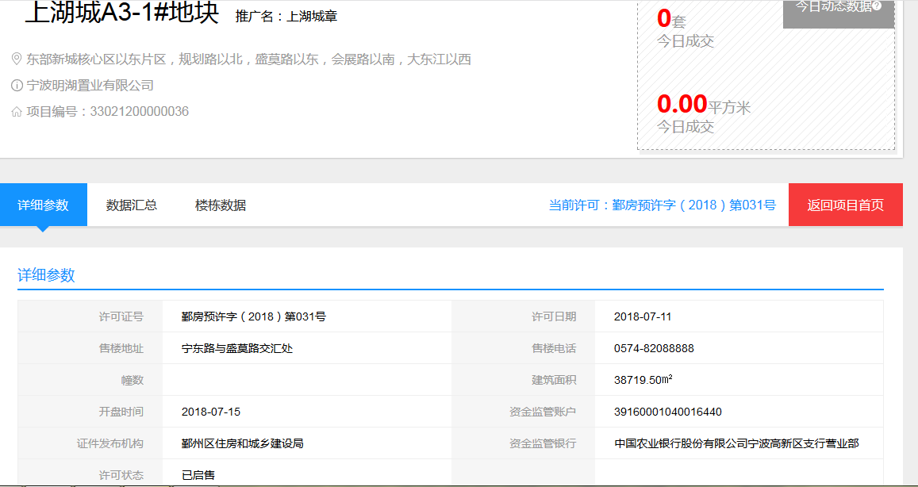
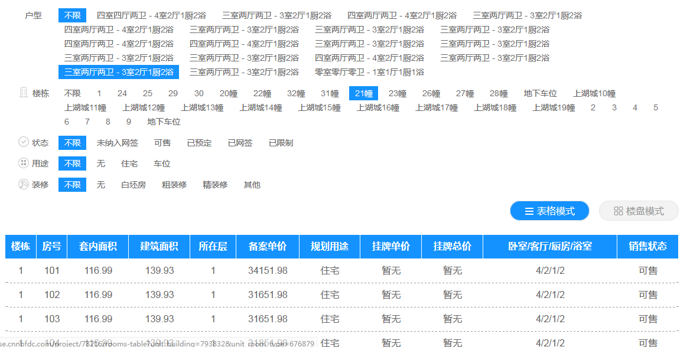
https://newhouse.cnnbfdc.com/publicity
序号 | 许可证名称 | 许可日期 | 项目名称 | 所在区 | 开发商名称 | 推广名 | 项目地址 | 售楼地址 | 售楼电话 | 幢数 | 建筑面积 | 开盘时间 | 资金监管账户 | 资金监管银行 | 许可状态 | 楼栋 | 总层数 | 许可套数 | 楼栋 | 房号 | 套内面积 | 建筑面积 | 所在层 | 备案单价 | 规划用途 | 挂牌单价 | 挂牌总价 | 卧室/客厅/厨房/浴室 | 销售状态 | 更新时间
1 | 鄞房预许字（2018）第031号 | 2018-07-11 | 上湖城A3-1#地块（上湖城章） | 鄞州区 | 宁波明湖置业有限公司 | 上湖城章 | 东部新城核心区以东片区，规划路以北，盛莫路以东，会展路以南，大东江以西 | 宁东路与盛莫路交汇处 | 0574-82088888 |  | 38719.50㎡ | 2018-07-15 | 39160001040016440 | 中国农业银行股份有限公司宁波高新区支行营业部 | 已启售 | 21幢 | 11层 | 40 | 1 | 101 | 116.99 | 139.93 | 1 | 34151.98 | 住宅 | 暂无 | 暂无 | 4/2/1/2 | 可售
2 | 北房预许字（2018）第007号 | 2018-07-09 | 青秀澜湾（二期）（青秀澜湾） | 江北区 | 中铁房地产集团宁波京平置业有限公司 |  |  |  |  |  |  |  |  |  |  |  |  |  | 1 | 102 | 116.99 | 139.93 | 1 | 31651.98 | 住宅 | 暂无 | 暂无 | 4/2/1/2 | 可售

